Sheet1
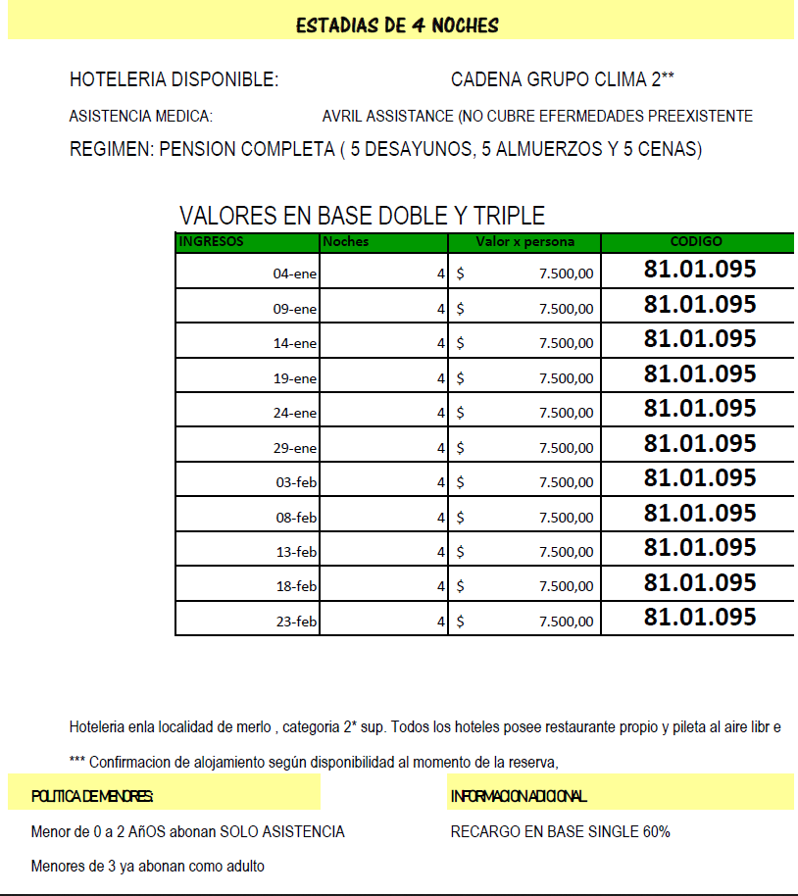
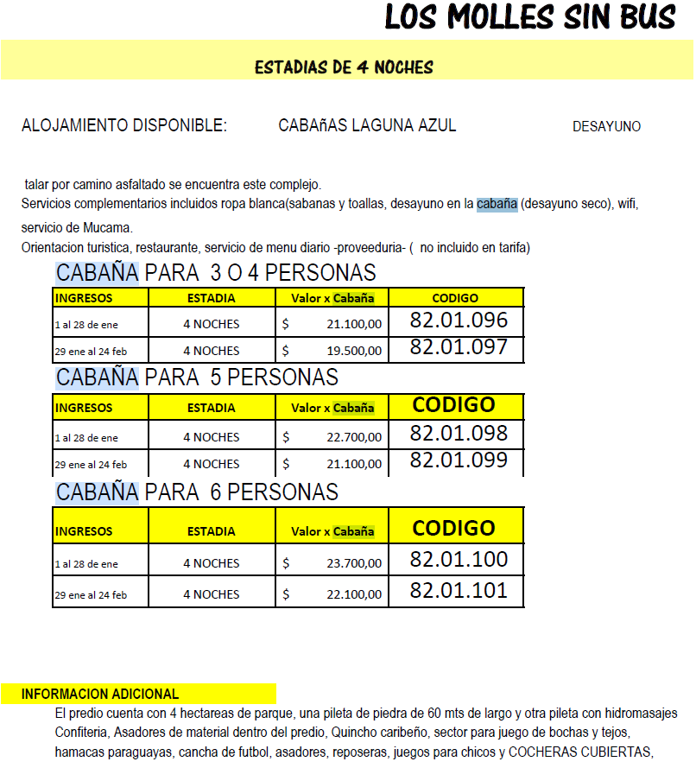
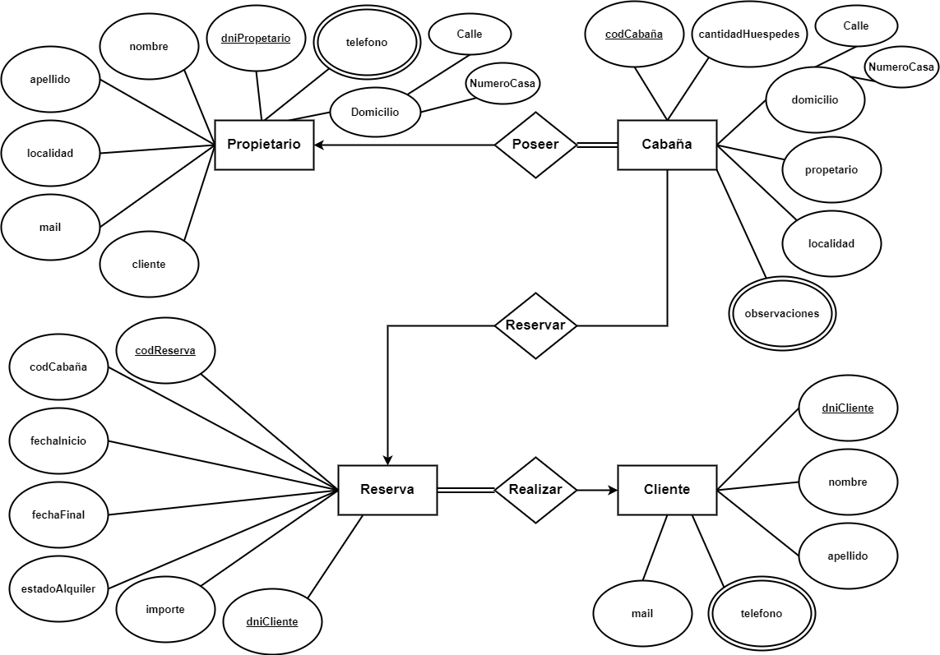
Propietario |  |  |  |  |  |  |  |  | Telefono
DniPropietario | Apellido | Nombre | calle | Num - Casa | Localidad | Mail | Cliente |  | DniPropietario | Celular
12217761 | ABUGAUCH | NATALI SOLANGE | Malvinas Arg 240 |  | Merlo
22826060 | ACOTTO | ABRIL | Los Molles 442 |  | Potrero de los Funes
12052266 | ACUÑA | AYELEN LAURA |  |  | Concaran
29971911 | ALANIZ | CARLA |  |  | San Luis Capital
29072091 | ALTAMIRANO | SERGIO EDGARDO EZEQUIEL |  |  | El Morro
291919212 | ALVAREZ | FABIANA ANDREA |  |  | El Trapiche
26621582 | ALVAREZ ANRIQUE | PAMELA SOLEDAD |  |  | La Punta
95726121 | ANDAHUA GONZALEZ | CARLOS DAVID |  |  | San Geronimo
12226257 | ARCE | MAIRA NATALIA |  |  | La Carolina
26122008 | AREVALO | DANIELA BELEN | Av Del Sol S/N |  | Merlo
11762269 | ASTRADA | DEBORA DAIANA | Los Almendros 901 |  | Merlo
28125992 | BANEGAS | LUCAS MAURO | Los Damascos S/N |  | Potrero de los Funes
22195629 | BARITAUD | ANA KARINA |  |  | Concaran
10685711 | BARREDA PEREZ | MILENKA CELESTE |  |  | Sierra de las Quijadas
12895212 | BARRERA | LUDMILA AYELEN |  |  | Los Molles
10109107 | BAYARRI ALBORNOZ | JULIETA ANDREA |  |  | El Trapiche
12018151 | BERTELLO | BRISA |  |  | La Punta

Ver que un propietario pueda tener una o mas cabañas (Repetir datos en ese caso)- sacar info de paginas blancas y maps- inventar mails. Ver porque esta la columna de cliente- poner telefonos - Consensuar el tema de observaciones, ver ejemplos con lo de turismo.

Cabaña |  |  |  |  |  |  |  |  | Observaciones
CodCabaña | DniPropietario | CantHuespedes | Calle | NumCasa | Localidad |  |  |  | CodCabaña | Servicios
 |  | HASTA 5 PAX |  |  | Merlo |  |  |  |  | Desayuno - wifi
 |  |  |  |  | Potrero de los Funes |  |  |  |  | Desayuno - wifi
 |  |  |  |  | Concaran |  |  |  |  | Desayuno
 |  |  |  |  | La Punta |  |  |  |  | Desayuno
 |  |  |  |  | El Morro |  |  |  |  | Caja de seguridad
 |  |  |  |  | El Trapiche |  |  |  |  | Media Pension
 |  |  |  |  | La Punta |  |  |  |  | Media Pension
 |  |  |  |  | San Geronimo |  |  |  |  | piscina
 |  |  |  |  | La Carolina |  |  |  |  | Parrillas
 |  |  |  |  | La Punta |  |  |  |  | Cocheras
 |  |  |  |  | La Toma |  |  |  |  | NO SE ACEPTAN MASCOTAS
 |  |  |  |  | Los Molles |  |  |  |  | Servicio médico de emergencias
 |  |  |  |  | Los Molles |  |  |  |  | Piscina con hidromasaje climatizada
 |  |  |  |  | Merlo
 |  |  |  |  | La Carolina
 |  |  |  |  | San Luis Capital
 |  |  |  |  | La Carolina
 |  |  |  |  | Potrero de los Funes
 |  |  |  |  | Quines
 |  |  |  |  | S. Francisco del Monte
 |  |  |  |  | S. Francisco del Monte
 |  |  |  |  | San Luis Capital
 |  |  |  |  | Santa Rosa del Conlara
 |  |  |  |  | Merlo
 |  |  |  |  | San Geronimo
 |  |  |  |  | Potrero de los Funes
 |  |  |  |  | Merlo
 |  |  |  |  | San Geronimo
 |  |  |  |  | Potrero de los Funes
 |  |  |  |  | Merlo
 |  |  |  |  | San Geronimo

Ver la posibilidad de tener un cliente que solo consulto y no reservo - Un cliente puede reservar para 5 paxs y solo da datos de una persna. De acuerdo al codigo de cabaña sabremos si es para 2,4,5…nPaxs la reserva?

Reserva |  |  |  |  |  |  |  | Cliente |  |  |  | Telefono
CodReserva | CodCabaña | DniCliente | FechaInicio | FechaFin | EstadoAlquiler | Importe |  | DniCliente | Apellido | Nombre | Mail | DniCliente | Celular
 |  |  |  |  |  |  |  | 11600577 | AGUILERA | BLANCA | 1
 |  |  |  |  |  |  |  | 33560887 | ALBELO | LUCAS | 2
 |  |  |  |  |  |  |  | 48866247 | ALONSO | MONTESINO | 3
 |  |  |  |  |  |  |  | 17342050 | AMIEVA | ADELA | 4
 |  |  |  |  |  |  |  | 36051263 | AMIEVA | BRENDA | 5
 |  |  |  |  |  |  |  | 41095835 | CASTELLINO | CINTHIA | 6
 |  |  |  |  |  |  |  | 17493133 | CASTELLINO | RAUL | 7
 |  |  |  |  |  |  |  | 47488073 | CASTRO | GASTRAN | 8
 |  |  |  |  |  |  |  | 30543448 | CASTRO | WALTER | 9
 |  |  |  |  |  |  |  | 49346878 | ESCUDERO | VERA | 10
 |  |  |  |  |  |  |  | 30304196 | GASTRAN | RUTH | 11
 |  |  |  |  |  |  |  | 30840234 | HERNANDEZ | LORENA | 12
 |  |  |  |  |  |  |  | 28785788 | JUANENA | GERARDO | 13
 |  |  |  |  |  |  |  | 17124972 | LA | TORRE | 14
 |  |  |  |  |  |  |  | 52477329 | MAGRA | ANTONELLA | 15
 |  |  |  |  |  |  |  | 27070692 | MAGRA | CESAR | 16
 |  |  |  |  |  |  |  | 46130998 | MAGRA | CONSTANZA | 17
 |  |  |  |  |  |  |  | 32161337 | MERCAU | GABRIEL | 18
 |  |  |  |  |  |  |  | 30051981 | MONTESINO | BARBARA | 19
 |  |  |  |  |  |  |  | 34469480 | OCANA | ALEXIA | 20

